Log4j_20220526
목 차 |  |  | \\192.168.3.101
 | 강사Email : |  | jamesol@paran.com
 | CAFE : |  | https://cafe.daum.net/pcwk
 | Zoom : |  | https://us06web.zoom.us/j/5774287769?pwd=TFVXV3NkZkFnVWZ3NlVSVERZK0lZdz09
 | Slack |  | https://join.slack.com/t/slack-05r6316/shared_invite/zt-12h1if6yq-TCrMZZJtNbyjh93BGBnNAA
 | 평가 |  | https://itsc.cafe24.com/
 | 긍정의 마음으로 살자

 |  | DB 생성
 |  |  | SPRING/pcwk_spring
 |  |  | DB IP : 192.168.3.101

 |  |  |  | CREATE TABLE HR_MEMBER(
 |  |  |  |  | U_ID VARCHAR2(20 BYTE) NOT NULL,
 |  |  |  |  | NAME VARCHAR2(50 CHAR),
 |  |  |  |  | PASSWD VARCHAR2(50 BYTE),
 |  |  |  |  | CONSTRAINT PK_HR_MEMBER PRIMARY KEY(U_ID)
 |  |  |  | );

 |  |  | pom.xml(Oracle JDBC Lib)
 |  |  | <!-- lib version관리 -->
 |  |  | <junit-version>4.13.1</junit-version>
 |  |  | <log4j-core-version>2.17.2</log4j-core-version>
 |  |  | <ojdbc8-version>18.3.0.0</ojdbc8-version>
 |  |  | </properties>

 |  |  |  | <dependency>
 |  |  |  | <groupId>com.oracle.database.jdbc</groupId>
 |  |  |  | <artifactId>ojdbc8</artifactId>
 |  |  |  | <version>18.3.0.0</version>
 |  |  |  | </dependency>

 |  | log4j2.xml
 |  |  | <?xml version="1.0" encoding="UTF-8"?>
 |  |  | <Configuration status="INFO">
 |  |  | <!-- 해당 설정파일에서 사용하는 프로퍼티-->
 |  |  | <Properties>
 |  |  | <Property name="logNm">Spring Log4j2 PCWK</Property>
 |  |  | <Property name="layoutPattern">[%d{yyyy-MM-dd HH:mm:ss.SSS}] %-5p %C{1}.%M(%F:%L) - %m%n</Property>
 |  |  | </Properties>
 |  |  | <!-- LogEvent를 전달해주는 Appender-->
 |  |  | <Appenders>
 |  |  | <Console name="Console_Appender" target="SYSTEM_OUT">
 |  |  | <PatternLayout pattern="${layoutPattern}"/>
 |  |  | </Console>
 |  |  | <RollingFile name="File_Appender" fileName="logs/${logNm}.log" filePattern="logs/${logNm}_%d{yyyy-MM-dd}_%i.log.gz">
 |  |  | <PatternLayout pattern="${layoutPattern}"/>
 |  |  | <Policies>
 |  |  | <SizeBasedTriggeringPolicy size="200KB"/>
 |  |  | <TimeBasedTriggeringPolicy interval="1"/>
 |  |  | </Policies>
 |  |  | <DefaultRolloverStrategy max="10" fileIndex="min"/>
 |  |  | </RollingFile>
 |  |  | </Appenders>
 |  |  | <!-- 실제 Logger-->
 |  |  | <Loggers>
 |  |  | <Root level="DEBUG" additivity="false">
 |  |  | <AppenderRef ref="Console_Appender"/>
 |  |  | <AppenderRef ref="File_Appender"/>
 |  |  | </Root>
 |  |  | <Logger name="org.springframework" level="INFO"
 |  |  | additivity="false">
 |  |  | <AppenderRef ref="Console_Appender" />
 |  |  | <AppenderRef ref="File_Appender"/>
 |  |  | </Logger>
 |  |  | <Logger name="com.fucct" level="INFO" additivity="false">
 |  |  | <AppenderRef ref="Console_Appender" />
 |  |  | <AppenderRef ref="File_Appender"/>
 |  |  | </Logger>
 |  |  | <Logger name="com.fucct.springlog4j2.loggertest" level="TRACE" additivity="false">
 |  |  | <AppenderRef ref="Console_Appender" />
 |  |  | </Logger>
 |  |  | </Loggers>
 |  |  | </Configuration>

 |  | S_SH02_02

 |  |  | N사와 D사에 본 프로그램 납품
 |  |  |  |  |  | <<추상클래스>>
UserDao
UserDao
add();
get();
getConnection();

NUserDao
getConnection();
DUserDao
getConnection();

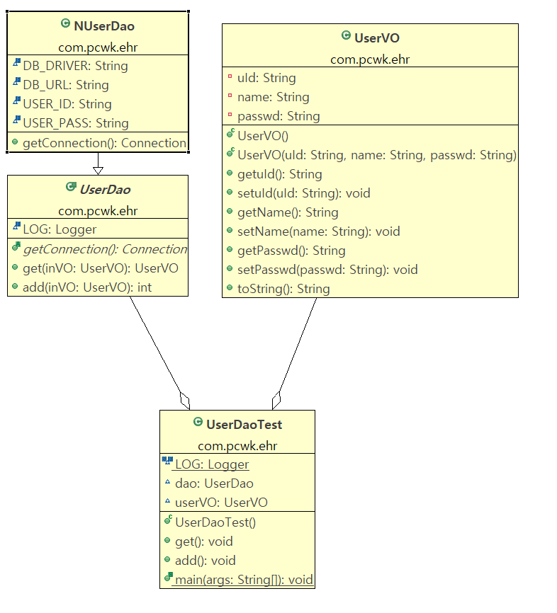

 |  |  | Dao확장
 |  |  |  | 자바는 단일 상속이므로 상속을 통한 확장에는 한계가 있다.

UserDao
add();
get();
SimpleConnectionMaker
getConnection();

환경설정_20220525
목 차 |  |  | \\192.168.3.101
 | 강사Email : |  | jamesol@paran.com
 | CAFE : |  | https://cafe.daum.net/pcwk
 | Zoom : |  | https://us06web.zoom.us/j/5774287769?pwd=TFVXV3NkZkFnVWZ3NlVSVERZK0lZdz09
 | Slack |  | https://join.slack.com/t/slack-05r6316/shared_invite/zt-12h1if6yq-TCrMZZJtNbyjh93BGBnNAA
 | 평가 |  | https://itsc.cafe24.com/
 | 긍정의 마음으로 살자

 |  | SPRING 핵심 가치
 |  |  | OOP, Test(JUnit)

 |  |  | 전자정부 프레임, anyframe, ...

 |  | SPRING 개념
 |  |  | 1. IoC(제어의 역전)
 |  |  | 2. DI(의존관계의 주입)
 |  |  | 3. AOP(관점지향 프로그래밍)

 |  | 개발환경
 |  |  | tool : STS
 |  |  | build, lib : Maven
 |  |  | DB계정 생성

 |  |  |  | 전자정부 아키텍처
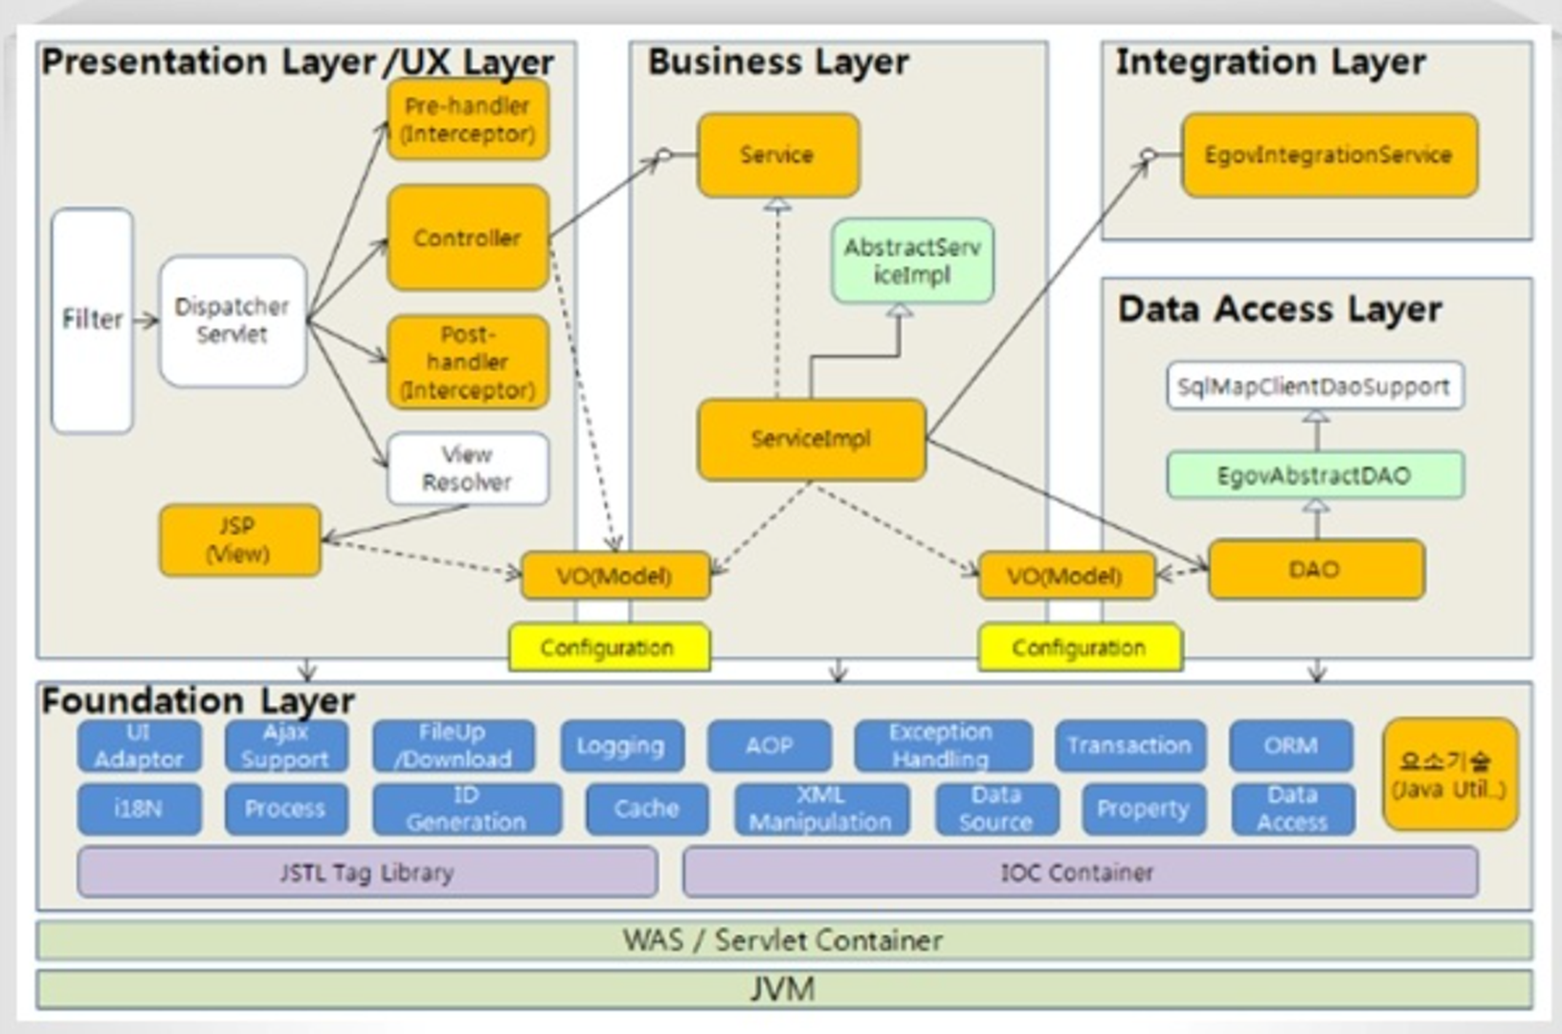

 |  |  |  | STS Download URL
 |  |  |  |  | https://github.com/spring-projects/toolsuite-distribution/wiki/Spring-Tool-Suite-3

 |  |  |  | DB 계정 생성
 |  |  |  |  | SPRING/pcwk_spring

 |  |  |  |  | tablespace
 |  |  |  |  |  | SPRING_TS |  |  | C:\APP\JOOHE\PRODUCT\18.0.0\ORADATA\XE\SPRING_TS

 |  |  |  |  | 실습
 |  |  |  |  |  | sqlplus접근 |  |  | sqlplus /nolog
 |  |  |  |  |  | 권한 변경 |  |  | conn /as sysdba

 |  |  |  |  |  | 테이블스페이스 정보 확인
 |  |  |  |  |  |  |  | SQL> col tablespace_name for a10
 |  |  |  |  |  |  |  | SQL> col file_name for a50
 |  |  |  |  |  |  |  | SQL> SELECT tablespace_name,
 |  |  |  |  |  |  |  | 2 bytes/1024/1024 mb,
 |  |  |  |  |  |  |  | 3 file_name
 |  |  |  |  |  |  |  | 4 FROM dba_data_files;

 |  |  |  |  |  |  |  | 결과
 |  |  |  |  |  |  |  | TABLESPACE MB FILE_NAME
 |  |  |  |  |  |  |  | ---------- ---------- --------------------------------------------------
 |  |  |  |  |  |  |  | SYSTEM 850 C:\APP\JOOHE\PRODUCT\18.0.0\ORADATA\XE\SYSTEM01.DB
 |  |  |  |  |  |  |  | F

 |  |  |  |  |  |  |  | SYSAUX 630 C:\APP\JOOHE\PRODUCT\18.0.0\ORADATA\XE\SYSAUX01.DB
 |  |  |  |  |  |  |  | F

 |  |  |  |  |  |  |  | UNDOTBS1 335 C:\APP\JOOHE\PRODUCT\18.0.0\ORADATA\XE\UNDOTBS01.D
 |  |  |  |  |  |  |  | BF

 |  |  |  |  |  |  |  | USERS 361.25 C:\APP\JOOHE\PRODUCT\18.0.0\ORADATA\XE\USERS01.DBF
 |  |  |  |  |  |  |  | GOODMAN_TS 300 C:\APP\JOOHE\PRODUCT\18.0.0\ORADATA\XE\GOOMAN01.DB

 |  |  |  |  |  |  |  | TABLESPACE MB FILE_NAME
 |  |  |  |  |  |  |  | ---------- ---------- --------------------------------------------------
 |  |  |  |  |  |  |  | F

 |  |  |  |  |  |  |  | PREV_HW_TS 300 C:\APP\JOOHE\PRODUCT\18.0.0\ORADATA\XE\PREV_HW_TS.
 |  |  |  |  |  |  |  | DBF

 |  |  |  |  |  |  |  | GOODMAN 300 C:\APP\JOOHE\PRODUCT\18.0.0\ORADATA\XE\GOODMAN.DBF
 |  |  |  |  |  |  |  | GOOD 300 C:\APP\JOOHE\PRODUCT\18.0.0\ORADATA\XE\GOODMAN02.D
 |  |  |  |  |  |  |  | BF

 |  |  |  |  |  | 테이블스페이스 생성
 |  |  |  |  |  |  |  | SPRING_TS |  | C:\APP\JOOHE\PRODUCT\18.0.0\ORADATA\XE\SPRING_TS

 |  |  |  |  |  | 계정생성

 |  |  |  |  |  |  | 12c 이전 방법으로 계정 생성
 |  |  |  |  |  |  |  | ALTER SESSION SET "_ORACLE_SCRIPT" =true;

 |  |  |  |  |  |  | 아이디/비번 생성
 |  |  |  |  |  |  |  | CREATE USER SPRING IDENTIFIED BY pcwk_spring
 |  |  |  |  |  |  |  | default tablespace SPRING_TS
 |  |  |  |  |  |  |  | temporary tablespace temp;

 |  |  |  |  |  |  | 권한 부여
 |  |  |  |  |  |  |  | GRANT CONNECT, RESOURCE, CREATE VIEW, DBA TO SPRING;

 |  |  |  |  |  | MAVEN
 |  |  |  |  |  |  | MAVEN_HOME |  |  | C:\apache-maven-3.8.5
 |  |  |  |  |  |  | PATH |  |  | C:\apache-maven-3.8.5\bin

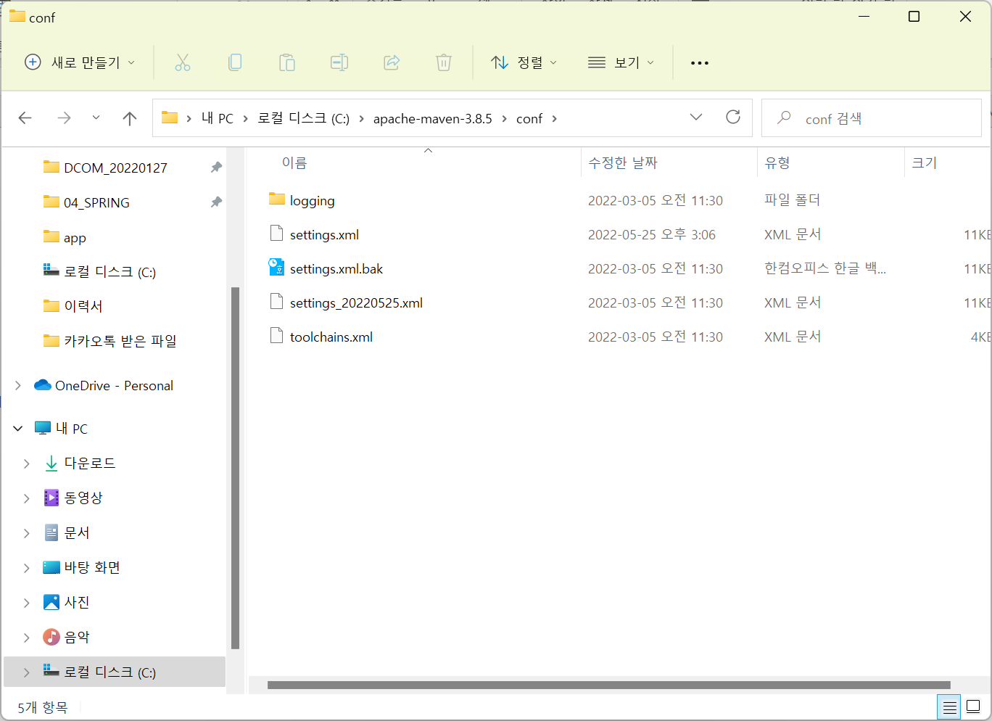

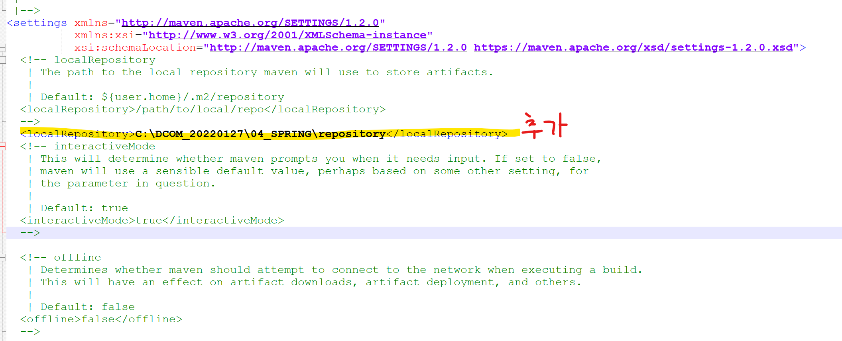

 |  |  |  |  |  | maven 프로젝트 생성
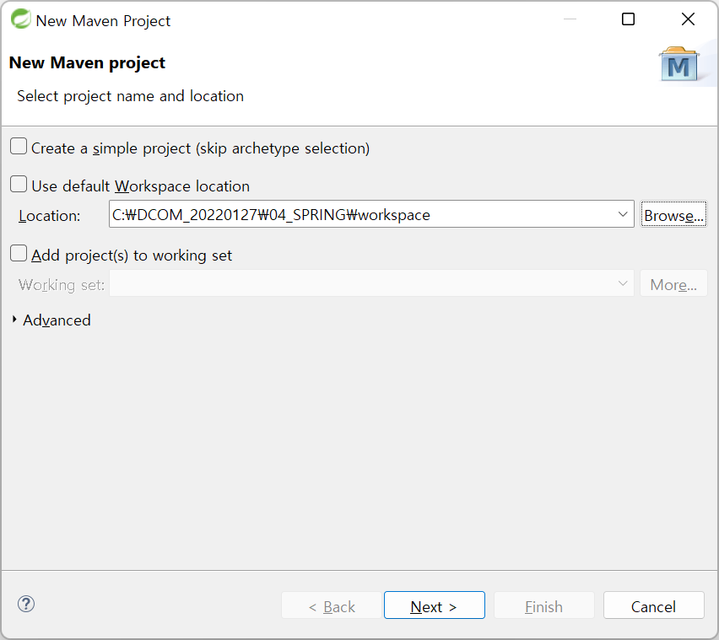

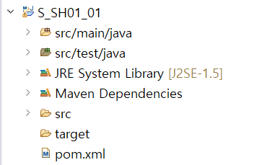
JAVA소스

TEST(JUnit)

LIB

LIB/BUILD

